hp (2)
견 적 서

바디텍메드 |  | 귀하
전화 :
팩스 :
담당 :

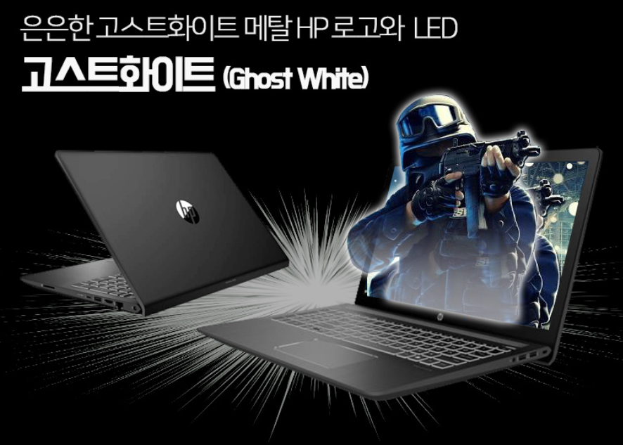
아래와 같이 견적합니다.

견 적 합 계 : | ₩1,100,000
견 적 일 자 : | 2018-03-23
결 재 조 건 :

품 명 | 규 격 | 수 량 | 단 가 | 금 액 | 세 액 | 합 계 액
 |  |  |  | - | - | -
노트북 | HP 15-cb080 plus | 1 | 1,100,000 | 1,100,000 |  | 1,100,000
 |  |  |  | - | - | -
 | intel i5-7300HQ 쿼드코어 (2.5GHz ~ 3.5GHz) |  |  |  | - | -
 | 8GB DDR4 Memory |  |  | - | - | -
 | nvme 256GB SSD |  |  | - | - | -
 | 1TB HDD
 | NVIDIA GeForce GTX 1050 2GB |  |  |  | - | -
 | 15.6" Full HD |  |  |  | - | -
 | USB 3.1 x 3ea, USB Type C x 1ea |  |  |  | - | -
 | HDMI 1port, RJ45, Card Reader |  |  |  | - | -
 | 802.11 ac wireless & Bluetooth |  |  | - | - | -
 | 150W AC Adapter , 70Wh Battery
 | Windows 10 Pro 64bit
 | 광마우스, 가방
 | 2.18Kg

 |  |  |  | - | - | -

* 결제계좌 : 신한 110-138-600484 씨-넷 |  |  | 합 계 | 1,100,000 | - | 1,100,000
* 견적담당 : | 조규장(010-2910-7760)
* REMARK

hp
견 적 서

바디텍메드 |  | 귀하
전화 :
팩스 :
담당 :

아래와 같이 견적합니다.

견 적 합 계 : | ₩890,000
견 적 일 자 : | 2018-03-23
결 재 조 건 :
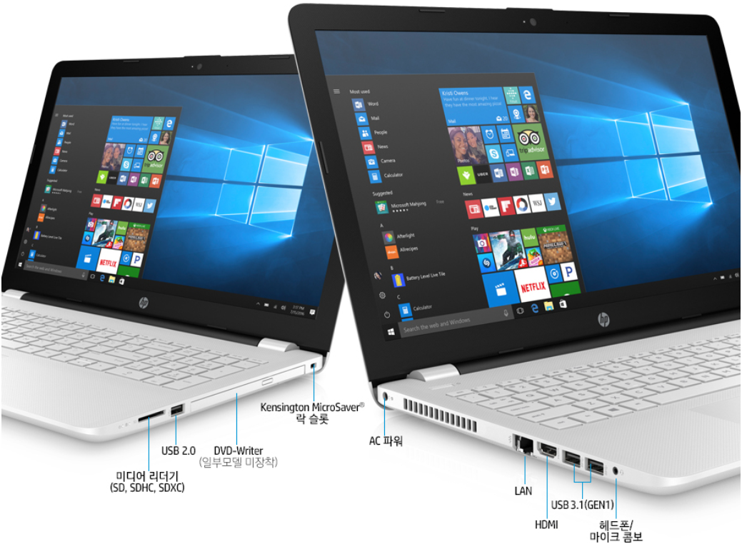
품 명 | 규 격 | 수 량 | 단 가 | 금 액 | 세 액 | 합 계 액
 |  |  |  | - | - | -
노트북 | HP 15-BS142 | 1 | 890,000 | 890,000 |  | 890,000
 |  |  |  | - | - | -
 | intel i5-8250U 1.6GHz ~ 3.4GHz |  |  |  | - | -
 | 8GB DDR4 Memory |  |  | - | - | -
 | 256GB SSD |  |  | - | - | -
 | DVD Writer
 | intel HD 620 |  |  |  | - | -
 | 15.6" Full HD |  |  |  | - | -
 | USB 3.1 x 2ea, USB 2.0 x 1ea |  |  |  | - | -
 | HDMI 1port, RJ45, Card Reader |  |  |  | - | -
 | 802.11 ac wireless & Bluetooth |  |  | - | - | -
 | 45W AC Adapter
 | Windows 10 Pro 64bit
 | 광마우스, 가방
 | 1.91Kg (DVD 제외시)

 |  |  |  | - | - | -

* 결제계좌 : 신한 110-138-600484 씨-넷 |  |  | 합 계 | 890,000 | - | 890,000
* 견적담당 : | 조규장(010-2910-7760)
* REMARK

삼성
견 적 서

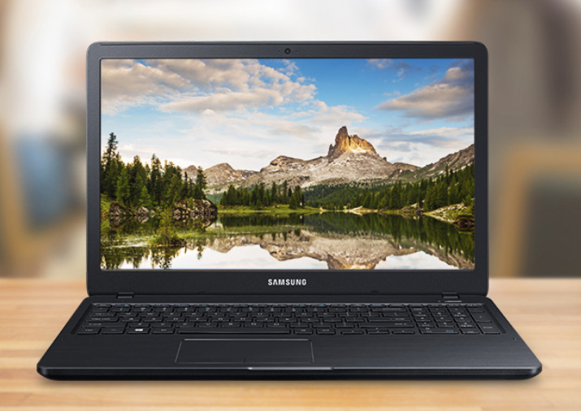
바디텍메드 |  | 귀하
전화 :
팩스 :
담당 :

아래와 같이 견적합니다.

견 적 합 계 : | ₩1,050,000
견 적 일 자 : | 2018-03-23
결 재 조 건 :

품 명 | 규 격 | 수 량 | 단 가 | 금 액 | 세 액 | 합 계 액
 |  |  |  | - | - | -
노트북 | 삼성 NT500R5W | 1 | 1,050,000 | 1,050,000 |  | 1,050,000
 |  |  |  | - | - | -
 | intel i5-7200U 2.5GHz ~ 3.1GHz |  |  |  | - | -
 | 8GB DDR4 Memory |  |  | - | - | -
 | 256GB SSD |  |  | - | - | -
 | intel HD 620
 | 15.6" Full HD |  |  |  | - | -
 | USB 3.0 x 1ea, USB 2.0 x 2ea |  |  |  | - | -
 | HDMI 1port, RJ45, Card Reader |  |  |  | - | -
 | 802.11 ac wireless & Bluetooth |  |  |  | - | -
 | 40W AC Adapter |  |  | - | - | -
 | Windows 10 Pro 64bit
 | 광마우스, (가방은 옵션으로 별도구매)
 | 1.85Kg

 |  |  |  | - | - | -

* 결제계좌 : 신한 110-138-600484 씨-넷 |  |  | 합 계 | 1,050,000 | - | 1,050,000
* 견적담당 : | 조규장(010-2910-7760)
* REMARK

lg
견 적 서

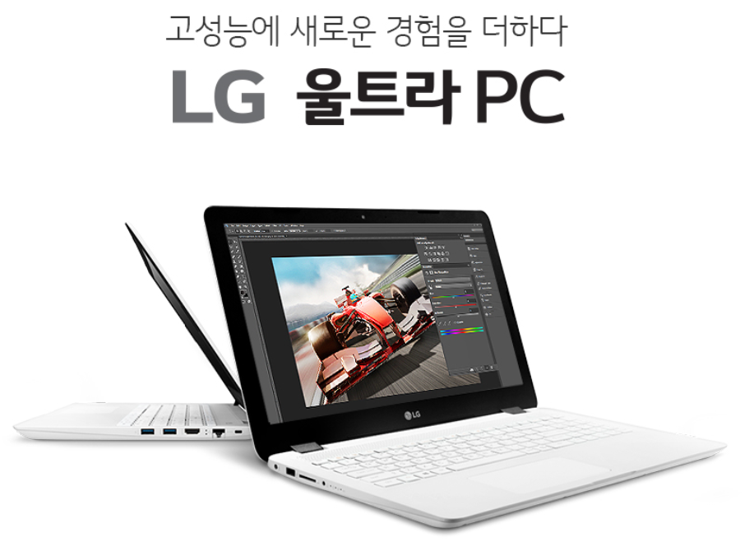
바디텍메드 |  | 귀하
전화 :
팩스 :
담당 :

아래와 같이 견적합니다.

견 적 합 계 : | ₩1,050,000
견 적 일 자 : | 2018-03-23
결 재 조 건 :

품 명 | 규 격 | 수 량 | 단 가 | 금 액 | 세 액 | 합 계 액
 |  |  |  | - | - | -
노트북 | LG 15UD480 | 1 | 1,050,000 | 1,050,000 |  | 1,050,000
 |  |  |  | - | - | -
 | intel i5-8250U 1.6GHz ~ 3.4GHz |  |  |  | - | -
 | 8GB DDR4 Memory |  |  | - | - | -
 | 256GB SSD |  |  | - | - | -
 | intel HD 620
 | 15.6" IPS Panel |  |  |  | - | -
 | USB 3.0 x 2ea, USB 2.0 x 1ea |  |  |  | - | -
 | HDMI 1port, RJ45, Card Reader |  |  |  | - | -
 | 802.11 ac wireless & Bluetooth |  |  |  | - | -
 | 40W AC Adapter |  |  | - | - | -
 | Windows 10 Pro 64bit
 | 가방, 광마우스
 | 1.89Kg

 |  |  |  | - | - | -

* 결제계좌 : 신한 110-138-600484 씨-넷 |  |  | 합 계 | 1,050,000 | - | 1,050,000
* 견적담당 : | 조규장(010-2910-7760)
* REMARK

